【別紙1】購入申込書
 |  | － 別紙 １ －
第７６回国民体育大会ユニフォーム等 購入申込書

 | 競技団体名
 | 記載者氏名
 | 記載者連絡先（ＴＥＬ）

※全て男女兼用
 | ジャケット | パンツ | ポロシャツ
ＳＳ（ＸＳ）
Ｓ
Ｍ
Ｌ
Ｏ
ＸＯ
２ＸＯ
３ＸＯ
４ＸＯ
５ＸＯ | － | －
４ＸＯ-５ |  |  | －
６ＸＯ-６ |  |  | －
８ＸＯ-７ |  |  | －
合計数 | 0 | 0 | 0

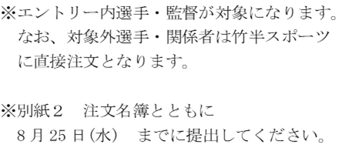
 | キャップ
Ｍ
Ｌ
Ｏ
合計数 | 0 | 送付先 ＦＡＸ ： 018－864－5752

